Instrucciones
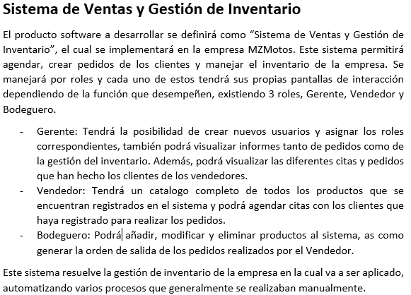

Gráficos
 | Proyecto
 | Sistema de gestion de ventas a consignacion

2022-12-29 | 1
2022-12-30 | 1
2022-12-31 | 0
2023-01-01 | 1
2023-01-02 | 2
2023-01-03 | 1
2023-01-04 | 1
2023-01-05 | 1
2023-01-06 | 2
2023-01-07 | 1
2023-01-08 | 1
2023-01-09 | 1
2023-01-10 | 0
2023-01-11 | 0
2023-01-12 | 2
2023-01-13 | 1
2023-01-14 | 1
2023-01-15 | 1
2023-01-16 | 3
2023-01-17 | 1
2023-01-18 | 1
2023-01-19 | 5

Gráfico de tareas
2022-12-29 | 1
2022-12-30 | 1
2022-12-31 | 0
2023-01-01 | 1
2023-01-02 | 2
2023-01-03 | 1
2023-01-04 | 1
2023-01-05 | 1
2023-01-06 | 2
2023-01-07 | 1
2023-01-08 | 1
2023-01-09 | 1
2023-01-10 | 0
2023-01-11 | 0
2023-01-12 | 2
2023-01-13 | 1
2023-01-14 | 1
2023-01-15 | 1
2023-01-16 | 3
2023-01-17 | 1
2023-01-18 | 1
2023-01-19 | 5

David Muñoz, Alan Bermudez y Nayeli Arellano
 | David Muñoz | Alan Bermudez | Nayeli Arellano
2022-12-29 | 0 | 0 | 0
2022-12-30 | 0 | 0 | 0
2022-12-31 | 0 | 0 | 0
2023-01-01 | 1 | 0 | 0
2023-01-02 | 2 | 0 | 0
2023-01-03 | 1 | 0 | 0
2023-01-04 | 1 | 0 | 0
2023-01-05 | 1 | 0 | 0
2023-01-06 | 2 | 0 | 0
2023-01-07 | 1 | 0 | 0
2023-01-08 | 1 | 0 | 0
2023-01-09 | 1 | 0 | 0
2023-01-10 | 0 | 0 | 0
2023-01-11 | 0 | 0 | 0
2023-01-12 | 2 | 0 | 0
2023-01-13 | 1 | 0 | 0
2023-01-14 | 1 | 0 | 0
2023-01-15 | 1 | 0 | 0
2023-01-16 | 0 | 0 | 0
2023-01-17 | 0 | 0 | 0
2023-01-18 | 0 | 0 | 0
2023-01-19 | 0 | 3 | 0

 | 2022-12-29 | 2022-12-30 | 2022-12-31 | 2023-01-01 | 2023-01-02 | 2023-01-03 | 2023-01-04 | 2023-01-05 | 2023-01-06 | 2023-01-07 | 2023-01-08 | 2023-01-09 | 2023-01-10 | 2023-01-11 | 2023-01-12 | 2023-01-13 | 2023-01-14 | 2023-01-15 | 2023-01-16 | 2023-01-17 | 2023-01-18 | 2023-01-19
David Muñoz | 0 | 0 | 0 | 1 | 2 | 1 | 1 | 1 | 2 | 1 | 1 | 1 | 0 | 0 | 2 | 1 | 1 | 1 | 0 | 0 | 0 | 0
Alan Bermudez | 0 | 0 | 0 | 0 | 0 | 0 | 0 | 0 | 0 | 0 | 0 | 0 | 0 | 0 | 0 | 0 | 0 | 0 | 0 | 0 | 0 | 3
Nayeli Arellano | 0 | 0 | 0 | 0 | 0 | 0 | 0 | 0 | 0 | 0 | 0 | 0 | 0 | 0 | 0 | 0 | 0 | 0 | 0 | 0 | 0 | 0

